PRESENTATION RASED
SOMMAIRE

 | PRESENTATION DU RASED

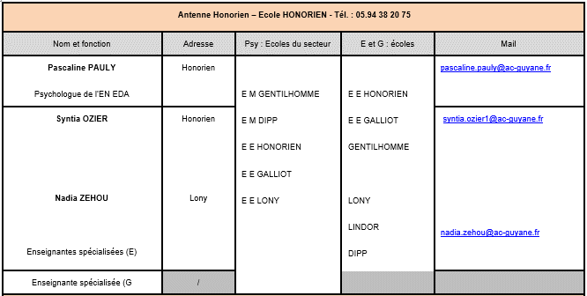
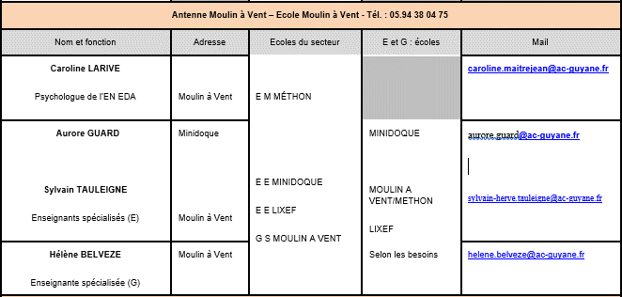

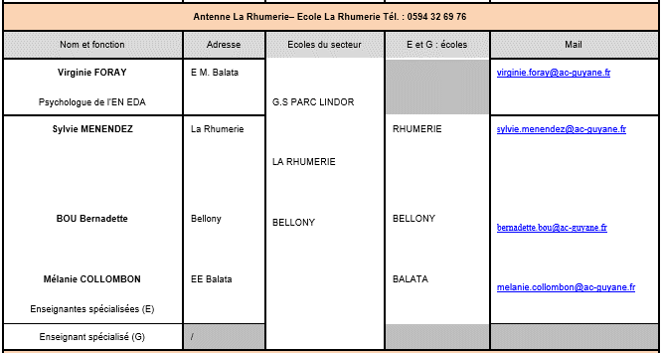
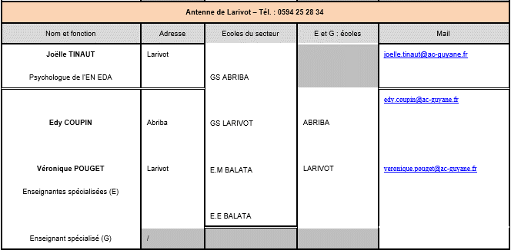

PRESENTATION ECOLES
SOMMAIRE

 | PRESENTATION DES ECOLES DE LA CIRCONSCRIPTION

